EPTsubgrup
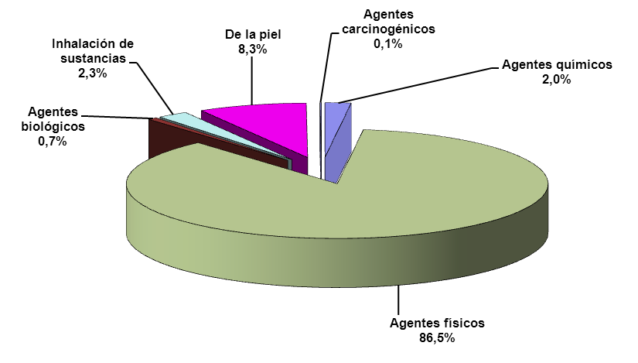
Enfermedades pofesionales totales según subgrupo de enfermedad profesional
Grupos de enfermedad profesional | Total nº | Total % | Enf. Prof. Con baja |  | Enf. Prof. Sin baja
 |  |  | Nº | % del total | Nº | % del total
1) ENFERMEDADES PROFESIONALES CAUSADAS POR AGENTES QUÍMICOS | 17 | 1.99 | 7 | 0.82 | 10 | 1.17
1A Metales | 6 | 0.70 | 2 | 0.23 | 4 | 0.47
1E Ácidos orgánicos | 3 | 0.35 | 1 | 0.12 | 2 | 0.23
1H Alifáticos | 3 | 0.35 | 2 | 0.23 | 1 | 0.12
1I Aminas e hidracinas | 1 | 0.12 | 0 | 0.00 | 1 | 0.12
1L Cetonas | 1 | 0.12 | 0 | 0.00 | 1 | 0.12
1O Éteres | 2 | 0.23 | 1 | 0.12 | 1 | 0.12
1U Sulfuros | 1 | 0.12 | 1 | 0.12 | 0 | 0.00
2) ENFERMEDADES PROFESIONALES CAUSADAS POR AGENTES FÍSICOS | 739 | 86.53 | 334 | 39.11 | 405 | 47.42
2A Hipoacusia o sordera causada por el ruido | 4 | 0.47 | 0 | 0.00 | 4 | 0.47
2B Enfermedades osteoarticulares o angioneuróticas provocadas por vibraciones mecánicas | 2 | 0.23 | 1 | 0.12 | 1 | 0.12
2C Enfermedades de las bolsas serosas debidas a la presión, celulitos subcutáneas | 2 | 0.23 | 2 | 0.23 | 0 | 0.00
2D Enfermedades por fatiga e inflamación de las vainas tendinosas y de tejidos | 369 | 43.21 | 180 | 21.08 | 189 | 22.13
2F Parálisis de los nervios debidas a la presión | 342 | 40.05 | 137 | 16.04 | 205 | 24.00
2G Enfermedades provocadas por posturas forzadas y movimientos repetitivos en el trabajo | 1 | 0.12 | 1 | 0.12 | 0 | 0.00
2H Enfermedades provocadas por compresión o descomprensión atmosférica | 2 | 0.23 | 1 | 0.12 | 1 | 0.12
2L Nódulos de las cuerdas vocales a causa de los esfuerzos sostenidos de la voz debido a motivos profesionales | 17 | 1.99 | 12 | 1.41 | 5 | 0.59
3) ENFERMEDADES PROFESIONALES CAUSADAS POR AGENTES BIOLÓGICOS | 6 | 0.70 | 4 | 0.47 | 2 | 0.23
3A Enfermedades infecciosas causadas por el trabajo de las personas que se ocupan de la prevención y asistencia | 3 | 0.35 | 2 | 0.23 | 1 | 0.12
3B Enfermedades infecciosas o parasitarias transmitidas al hombre por los animales o por sus productos y cadáveres. | 3 | 0.35 | 2 | 0.23 | 1 | 0.12
4) ENFERMEDADES PROFESIONALES CAUSADAS POR INHALACIÓN DE SUSTANCIAS Y AGENTES NO COMPRENDIDOS EN OTROS APARTADOS | 20 | 2.34 | 8 | 0.94 | 12 | 1.41
4A Polvo de sílice libre | 3 | 0.35 | 1 | 0.12 | 2 | 0.23
4C Polvo de amianto (asbesto) | 1 | 0.12 | 0 | 0.00 | 1 | 0.12
4E Metales sinterizados, compuestos de carburos metálicos de alto punto de fusión y metales de ligazón de bajo punto de fusión | 1 | 0.12 | 1 | 0.12 | 0 | 0.00
4H Sustancia de alto peso molecular(sustancias de origen vegetal, animal, microorganismos, y sustancias enzimáticas de origen vegetal, animal y/o microorganismos | 9 | 1.05 | 3 | 0.35 | 6 | 0.70
4I Sustancias de bajo peso molecular | 6 | 0.70 | 3 | 0.35 | 3 | 0.35
5) ENFERMEDADES PROFESIONALES DE LA PIEL CAUSADAS POR SUSTANCIAS Y AGENTES NO COMPRENDIDOS EN ALGUNO DE LOS OTROS APARTADOS | 71 | 8.31 | 23 | 2.69 | 48 | 5.62
5A Sustancias de bajo peso molecular por debajo de los 1.000 daltons (metales y sus sales, polvos de maderas, productos farmaceúticos, aditivos, etc) | 51 | 5.97 | 16 | 1.87 | 35 | 4.10
5B Agentes y sustancias de alto peso molecular, por encima de los 1.000 daltons, (sustancias de origen vegetal, animal, microorganismos y sustancias enzimáticas) | 19 | 2.22 | 7 | 0.82 | 12 | 1.41
5C Sustancias fotosensibilizantes exógenas | 1 | 0.12 | 0 | 0.00 | 1 | 0.12
6) ENFERMEDADES PROVOCADAS POR AGENTES CARCINOGÉNICOS | 1 | 0.12 | 0 | 0.00 | 1 | 0.12
6I Cromo VI y compuesto de cromo VI | 1 | 0.12 | 0 | 0.00 | 1 | 0.12
TOTAL | 854 | 100.00 | 376 | 44.03 | 478 | 55.97

GRÁFICO
Enfermedades Profesionales totales distribuidas por grupo de emfermedad

EPBSubg,sexo
Enfermedades profesionales con baja según subgrupo de enfermedad profesional y sexo
Subgrupo de enfermedad profesional | Total nº | Total % | Hombres nº | Hombres % sobre total | Mujeres nº | Mujeres % sobre total
1A Metales | 2 | 0.53 | 2 | 0.53 | 0 | 0.00
1E Ácidos orgánicos | 1 | 0.27 | 0 | 0.00 | 1 | 0.27
1H Alifáticos | 2 | 0.53 | 2 | 0.53 | 0 | 0.00
1O Éteres | 1 | 0.27 | 0 | 0.00 | 1 | 0.27
1U Sulfuros | 1 | 0.27 | 0 | 0.00 | 1 | 0.27
2B Enfermedades osteoarticulares o angioneuróticas provocadas por vibraciones mecánicas | 1 | 0.27 | 0 | 0.00 | 1 | 0.27
2C Enfermedades de las bolsas serosas debidas a la presión, celulitos subcutáneas | 2 | 0.53 | 1 | 0.27 | 1 | 0.27
2D Enfermedades por fatiga e inflamación de las vainas tendinosas y de tejidos | 180 | 47.87 | 82 | 21.81 | 98 | 26.06
2F Parálisis de los nervios debidas a la presión | 137 | 36.44 | 40 | 10.64 | 97 | 25.80
2G Enfermedades provocadas por posturas forzadas y movimientos repetitivos en el trabajo | 1 | 0.27 | 1 | 0.27 | 0 | 0.00
2H Enfermedades provocadas por compresión o descomprensión atmosférica | 1 | 0.27 | 1 | 0.27 | 0 | 0.00
2L Nódulos de las cuerdas vocales a causa de los esfuerzos sostenidos de la voz debido a motivos profesionales | 12 | 3.19 | 1 | 0.27 | 11 | 2.93
3A Enfermedades infecciosas causadas por el trabajo de las personas que se ocupan de la prevención y asistencia | 2 | 0.53 | 0 | 0.00 | 2 | 0.53
3B Enfermedades infecciosas o parasitarias transmitidas al hombre por los animales o por sus productos y cadáveres. | 2 | 0.53 | 2 | 0.53 | 0 | 0.00
4A Polvo de sílice libre | 1 | 0.27 | 1 | 0.27 | 0 | 0.00
4E Metales sinterizados, compuestos de carburos metálicos de alto punto de fusión y metales de ligazón de bajo punto de fusión | 1 | 0.27 | 1 | 0.27 | 0 | 0.00
4H Sustancia de alto peso molecular(sustancias de origen vegetal, animal, microorganismos, y sustancias enzimáticas de origen vegetal, animal y/o microorganismos | 3 | 0.80 | 1 | 0.27 | 2 | 0.53
4I Sustancias de bajo peso molecular | 3 | 0.80 | 1 | 0.27 | 2 | 0.53
5A Sustancias de bajo peso molecular por debajo de los 1.000 daltons (metales y sus sales, polvos de maderas, productos farmaceúticos, aditivos, etc) | 16 | 4.26 | 9 | 2.39 | 7 | 1.86
5B Agentes y sustancias de alto peso molecular, por encima de los 1.000 daltons, (sustancias de origen vegetal, animal, microorganismos y sustancias enzimáticas) | 7 | 1.86 | 4 | 1.06 | 3 | 0.80
TOTAL | 376 | 100.00 | 149 | 39.63 | 227 | 60.37

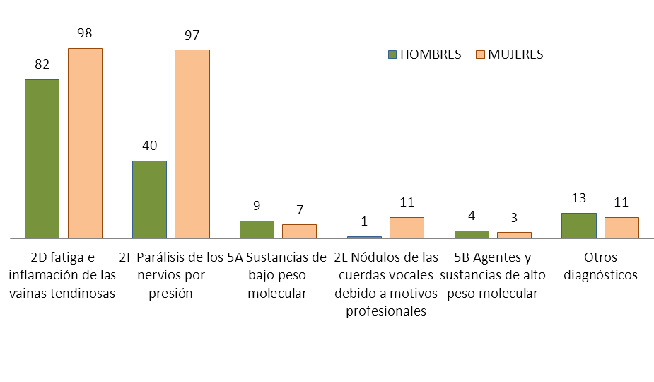
Enfermedades profesionales con baja según subgrupo de enfermedad y sexo. Casos más frecuentes |  |  |  |  |  | GRAFICO
 | HOMBRES | MUJERES | TOTAL
2D fatiga e inflamación de las vainas tendinosas | 82 | 98 | 180
2F Parálisis de los nervios por presión | 40 | 97 | 137
5A Sustancias de bajo peso molecular | 9 | 7 | 16
2L Nódulos de las cuerdas vocales debido a motivos profesionales | 1 | 11 | 12
5B Agentes y sustancias de alto peso molecular | 4 | 3 | 7
Otros diagnósticos | 13 | 11 | 24
TOTAL | 149 | 227 | 376

EPBCNO
Enfermedades profesionales con baja causadas por Agentes Físicos, según subgrupo y ocupación
Ocupación CNO 2011 | TOTAL |  | Subgrupo de enfermedad profesional
 | Nº | % | 2B | 2C | 2D | 2F | 2G | 2H | 2L
11 Miembros del poder ejecutivo y de los cuerpos legislativos; directivos de la Administración Pública y organizaciones de interés social; directores ejecutivos | 1 | 0.30 | 0 | 0 | 1 | 0 | 0 | 0 | 0
14 Directores y gerentes de empresas de alojamiento, restauración y comercio | 1 | 0.30 | 0 | 0 | 1 | 0 | 0 | 0 | 0
21 Profesionales de la salud | 2 | 0.60 | 0 | 0 | 0 | 2 | 0 | 0 | 0
22 Profesionales de la enseñanza infantil, primaria, secundaria y postsecundaria | 6 | 1.80 | 0 | 0 | 0 | 0 | 0 | 0 | 6
23 Otros profesionales de la enseñanza | 1 | 0.30 | 0 | 0 | 0 | 0 | 0 | 0 | 1
29 Profesionales de la cultura y el espectáculo | 2 | 0.60 | 0 | 0 | 2 | 0 | 0 | 0 | 0
31 Técnicos de las ciencias y de las ingenierías | 3 | 0.90 | 0 | 0 | 2 | 1 | 0 | 0 | 0
36 Profesionales de apoyo a la gestión administrativa; técnicos de las fuerzas y cuerpos de seguridad | 2 | 0.60 | 0 | 0 | 0 | 2 | 0 | 0 | 0
37 Profesionales de apoyo de servicios jurídicos, sociales, culturales, deportivos y afines | 6 | 1.80 | 0 | 0 | 1 | 1 | 0 | 0 | 4
51 Trabajadores asalariados de los servicios de restauración | 18 | 5.39 | 0 | 0 | 9 | 9 | 0 | 0 | 0
52 Dependientes en tiendas y almacenes | 17 | 5.09 | 0 | 0 | 8 | 9 | 0 | 0 | 0
53 Comerciantes propietarios de tiendas | 1 | 0.30 | 0 | 0 | 1 | 0 | 0 | 0 | 0
56 Trabajadores de los cuidados a las personas en servicios de salud | 5 | 1.50 | 1 | 0 | 3 | 1 | 0 | 0 | 0
58 Trabajadores de los servicios personales | 3 | 0.90 | 0 | 0 | 0 | 3 | 0 | 0 | 0
61 Trabajadores cualificados en actividades agrícolas | 13 | 3.89 | 0 | 0 | 10 | 3 | 0 | 0 | 0
62 Trabajadores cualificados en actividades ganaderas (incluidas avícolas, apícolas y similares) | 2 | 0.60 | 0 | 0 | 0 | 2 | 0 | 0 | 0
71 Trabajadores en obras estructurales de construcción y afines | 10 | 2.99 | 0 | 1 | 5 | 4 | 0 | 0 | 0
72 Trabajadores de acabado de construcciones e instalaciones (excepto electricistas), pintores y afines | 3 | 0.90 | 0 | 1 | 1 | 1 | 0 | 0 | 0
73 Soldadores, chapistas, montadores de estructuras metálicas, herreros, elaboradores de herramientas y afines | 2 | 0.60 | 0 | 0 | 1 | 1 | 0 | 0 | 0
74 Mecánicos y ajustadores de maquinaria | 10 | 2.99 | 0 | 0 | 4 | 5 | 1 | 0 | 0
75 Trabajadores especializados en electricidad y electrotecnología | 3 | 0.90 | 0 | 0 | 3 | 0 | 0 | 0 | 0
76 Mecánicos de precisión en metales, ceramistas, vidrieros, artesanos y trabajadores de artes gráficas | 3 | 0.90 | 0 | 0 | 3 | 0 | 0 | 0 | 0
77 Trabajadores de la industria de la alimentación, bebidas y tabaco | 38 | 11.38 | 0 | 0 | 24 | 14 | 0 | 0 | 0
78 Trabajadores de la madera, textil, confección, piel, cuero, calzado y otros operarios en oficios | 8 | 2.40 | 0 | 0 | 3 | 4 | 0 | 1 | 0
81 Operadores de instalaciones y maquinaria fijas | 7 | 2.10 | 0 | 0 | 5 | 2 | 0 | 0 | 0
82 Montadores y ensambladores en fábricas | 2 | 0.60 | 0 | 0 | 0 | 2 | 0 | 0 | 0
83 Maquinistas de locomotoras, operadores de maquinaria agrícola y de equipos pesados móviles, y marineros | 2 | 0.60 | 0 | 0 | 2 | 0 | 0 | 0 | 0
84 Conductores de vehículos para el transporte urbano o por carretera | 3 | 0.90 | 0 | 0 | 2 | 0 | 0 | 0 | 1
92 Otro personal de limpieza | 20 | 5.99 | 0 | 0 | 10 | 10 | 0 | 0 | 0
93 Ayudantes de preparación de alimentos | 10 | 2.99 | 0 | 0 | 4 | 6 | 0 | 0 | 0
94 Recogedores de residuos urbanos, vendedores callejeros y otras ocupaciones elementales en servicios | 10 | 2.99 | 0 | 0 | 8 | 2 | 0 | 0 | 0
95 Peones agrarios, forestales y de la pesca | 67 | 20.06 | 0 | 0 | 35 | 32 | 0 | 0 | 0
96 Peones de la construcción y la minería | 1 | 0.30 | 0 | 0 | 0 | 1 | 0 | 0 | 0
97 Peones de las industrias manufactureras | 45 | 13.47 | 0 | 0 | 27 | 18 | 0 | 0 | 0
98 Peones del transporte, descargadores y reponedores | 7 | 2.10 | 0 | 0 | 5 | 2 | 0 | 0 | 0
TOTAL | 334 | 100.00 | 1 | 2 | 180 | 137 | 1 | 1 | 12

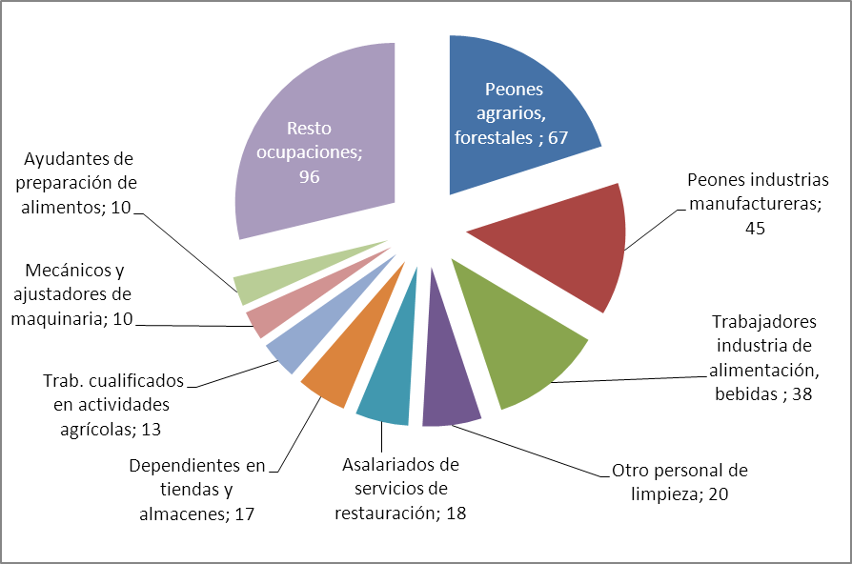
Ocupaciones con mayor número de enfermedades profesionales con baja causadas por agentes físicos
Ocupacion | Nº EP | % |  | GRÁFICO
Peones agrarios, forestales | 67 | 20.1
Peones industrias manufactureras | 45 | 13.5
Trabajadores industria de alimentación, bebidas | 38 | 11.38
Otro personal de limpieza | 20 | 6.0
Asalariados de servicios de restauración | 18 | 5.39
Dependientes en tiendas y almacenes | 17 | 5.09
Trab. cualificados en actividades agrícolas | 13 | 3.89
Mecánicos y ajustadores de maquinaria | 10 | 2.99
Ayudantes de preparación de alimentos | 10 | 2.99
Resto ocupaciones | 96 | 28.74
TOTAL | 334 | 100.0

